fold lr
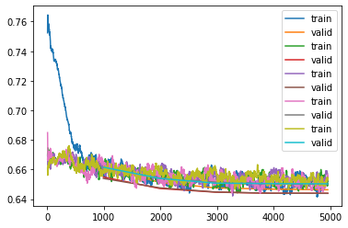
version40
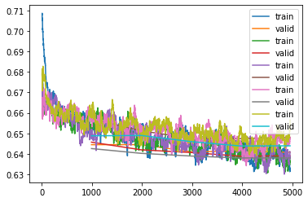
version41
version | version40 | version41 | version43 | version42
dataset | New | New | New | New
fold | KFold | KFold | StratifiedKFold | StratifiedKFold
lr=suggest[0] | 1.45E-06 |  | 1.74E-04
lr=2e-5 |  | 2.00E-05 |  | 2.00E-05
fold=0 | 20.487019 | 17.87295 | 20.705906 | 18.896317
 | 19.19628 | 17.889015 | 20.845558 | 18.237698
 | 18.712587 | 17.417202 | 20.753397 | 17.868242
 | 18.604034 | 17.43416 |  | 17.745932
 | 18.550104 | 17.38661 |  | 17.768475
mean | 19.1100048 | 17.5999874 | 20.768287 | 18.1033328
fold=1 | 19.985928 | 18.420162 | 20.349266 | 18.134224
 | 19.036282 | 17.92173 | 20.481092 | 18.178968
 | 18.723402 | 17.768656 | 20.480251 | 17.978865
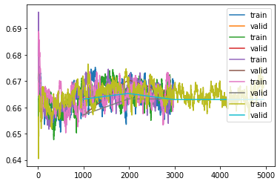
version43
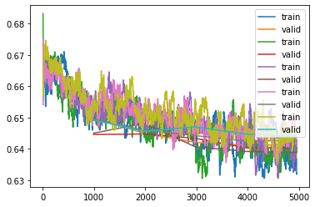
version42
 | 18.626709 | 17.516155 |  | 17.590349
 | 18.628292 | 17.531881 |  | 17.591051
mean | 19.0001226 | 17.8317168 | 20.436869667 | 17.8946914
fold=2 | 19.280655 | 20.221741 | 19.980652 | 18.215357
 | 18.48341 | 19.554825 | 21.502893 | 18.638985
 | 18.112698 | 19.102396 | 20.894171 | 17.672844
 | 18.00515 | 19.06316 |  | 17.456705
 | 17.992931 | 19.102913 |  | 17.413788
mean | 18.3749688 | 19.409007 | 20.792572 | 17.8795358
fold=3 | 20.856167 | 17.841892 | 20.079504 | 18.822882
 | 20.046211 | 17.543966 | 20.780231 | 18.371365
 | 19.706087 | 17.366581 | 20.780972 | 18.157206
 | 19.562956 | 17.237898 |  | 17.92429
 | 19.521124 | 17.23727 |  | 17.952993
mean | 19.938509 | 17.4455214 | 20.546902333 | 18.2457472
fold=4 | 19.07789 | 18.399555 | 20.158665 | 18.73457
 | 18.108038 | 18.413563 | 20.413628 | 18.259331
 | 17.666479 | 18.033613 | 20.140173 | 18.397352
 | 17.634943 | 17.757217 | 20.141165 | 18.133154
 | 17.613319 | 17.768974 | 20.140343 | 18.040077
mean | 18.0201338 | 18.0745844 | 20.1987948 | 18.3128968
cv(average mean) | 18.8887478 | 18.0721634 | 20.54868516 | 18.0872408

其他超参数：
BATCH_SIZE =8
seed=999

数据集采用的不是原生数据集，是使用efficientdet-d6提前裁剪好的数据集efficientdet-d6
数据集链接：https://www.kaggle.com/c/petfinder-pawpularity-score/discussion/274303

下个任务： | 原始数据集和裁剪数据集做对比
下个任务： | lr=2e-5和lr=3.1e-4做对比
下个任务： | 继续增广数据 | 加上了Dihedral(),RandomErasing()结果18.1变坏了，可能是增广过头了 | version49
下个任务： | 只加Dihedral | version50

dataset lr
version41
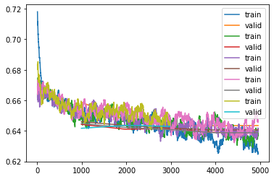
version44
version | version41 | version45 | version44
dataset | New | New | Origin
fold | KFold | KFold | KFold
lr=2e-5 | 2.00E-05 | 3.10E-04 | 2.00E-05
fold=0 | 17.87295 | 20.582706 | 19.543169
 | 17.889015 | 20.468014 | 18.350639
 | 17.417202 | 20.560095 | 17.859259
 | 17.43416 | 20.48004 | 17.831163
 | 17.38661 |  | 17.834326
mean | 17.5999874 | 20.52271375 | 18.2837112
fold=1 | 18.420162 | 20.915705 | 18.578863
 | 17.92173 | 21.056398 | 18.190817
 | 17.768656 | 20.873638 | 18.233355
 | 17.516155 | 20.924257 | 17.928476
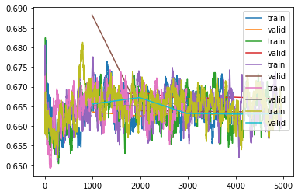
version45
 | 17.531881 | 20.872297 | 17.96653
mean | 17.8317168 | 20.928459 | 18.1796082
fold=2 | 20.221741 | 22.991804 | 17.722116
 | 19.554825 | 20.20549 | 17.378012
 | 19.102396 | 20.194387 | 17.141596
 | 19.06316 | 20.174429 | 16.958344
 | 19.102913 | 20.174417 | 16.972086
mean | 19.409007 | 20.7481054 | 17.2344308
fold=3 | 17.841892 | 21.104425 | 18.231995
 | 17.543966 | 21.105276 | 17.899382
 | 17.366581 | 21.206169 | 17.703499
 | 17.237898 |  | 17.444811
 | 17.23727 |  | 17.43948
mean | 17.4455214 | 21.138623333 | 17.7438334
fold=4 | 18.399555 | 20.601358 | 18.090294
 | 18.413563 | 20.809643 | 18.338924
 | 18.033613 | 20.335588 | 18.24777
 | 17.757217 | 20.317286
 | 17.768974 | 20.321846
mean | 18.0745844 | 20.4771442 | 18.225662667
cv(average mean) | 18.0721634 | 20.763009137 | 17.933449253

